Tabelle1
LED-Floodlight - Ausleuchtung auf Boden
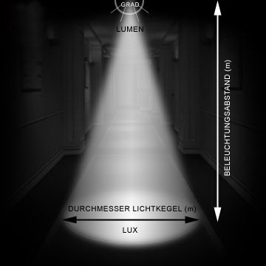
 |  |  |  | 3.1415926536
 | Abstrahlwinkel und Höhe eingeben |  |  | 30
Abstrahlwinkel der Lampe [°] (aus Datenblatt) |  | 60 | ° | 0.57735026919
Höhe (Beleuchtungsabstand) [m] |  | 11 | m
 |  | 6.3508529611
Durchmesser des Lichtkegels auf dem Boden |  | 12.70 | m

© Hanns-Ullrich Pleger

